Beschreibung
Name wird automatisch übernommen |  |  | VERTRAULICH

Beschreibung des Projektes bzw. Schutzobjektes
Ausführliche Beschreibung des Projektes bzw. Schutzobjektes

Kommunikationspartner und Datenhaltung |  |  |  | Kommentare, Begründungen (für alle Zeilen ausfüllen)
Kommunikationspartner | Zugriffe intern LEUnet? | Auswahl | Wenn Nein, ist zu prüfen, inwieweit das System überhaupt im LEUnet betrieben werden muss. | Erfassen
 | Zugriffe zu Partnern? [ausgehend] | Auswahl | Partner: Bund, andere öffentlichen Organe der Schweiz, etc. Wenn Ja, ist zu prüfen, welche Vorgaben gegenüber interner Kommunikation zusätzlich einzuhalten sind. | Erfassen
 | Zugriffe von Partnern? [eingehend] | Auswahl | Partner: Bund, andere öffentliche Organe der Schweiz, etc. Wenn Ja, ist zu prüfen, welche Vorgaben gegenüber interner Kommunikation zusätzlich einzuhalten sind. | Erfassen
 | Zugriffe nach extern (Internet)? [ausgehend] | Auswahl | Wenn Ja, ist die Art und Weise des Zugriffs gemäss Zugriffsmatrix zu prüfen. | Erfassen
 | Zugriffe von extern (Internet)? [eingehend] | Auswahl | Wartungszugänge von Lieferanten gelten ebenfalls als externe Zugriffe. Wenn Ja, ist die Art und Weise des Zugriffs gemäss Zugriffsmatrix zu prüfen. | Erfassen
Datenhaltung | intern LEUnet? | Auswahl | Wenn Ja, keine über den IKT-Grundschutz hinausgehende Anforderungen. | Erfassen
 | bei Partnern? | Auswahl | Partner: Bund, andere öffentliche Organe der Schweiz, etc. Wenn Ja, ist zu prüfen, welche Vorgaben gegenüber interner Datenhaltung zusätzlich einzuhalten sind. | Erfassen
 | extern (Internet)? | Auswahl | Wenn Ja, ist zu prüfen, ob eine Datenhaltung ausserhalb des LEUnet überhaupt erlaubt ist. Sollte es sich um eine Cloud-Lösung handeln, ist das Merkblatt zum Cloud Computing des DSB und des Informatik-Sicherheitsbeauftragten zu konsultieren. | Erfassen
Cloud-Dienste | Verwendet das Schutzobjekt Clouddienste? | Auswahl | Wenn Ja, bei Cloudlösungen sind die Anforderungen der DSB, sowie Vorgaben gemäss RRB 542/2022Kt ZH zu beachten. Dafür steht im ZHub das Hilsmittel Cloud Lawful- Access Bewertung zur Verfügung (siehe Link Zeile F15) | Erfassen | ZHub/ Hilfsmittel Cloud Lawful Bewertung

Architekturskizze
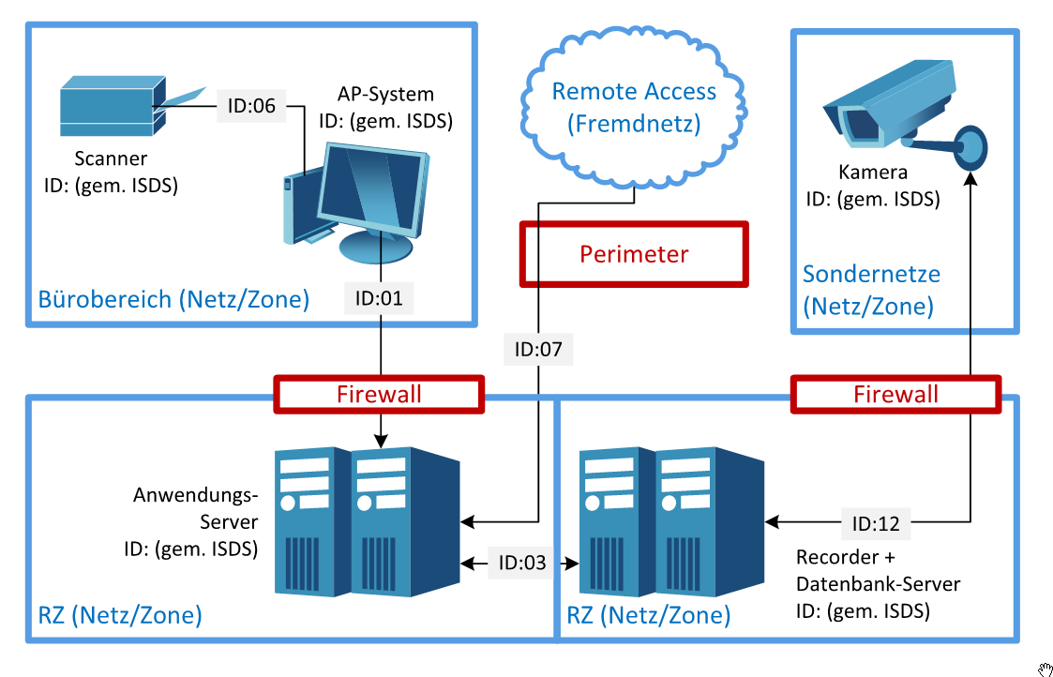 Darstellung der an diesem Zeitpunkt geplanten Architektur. Ziel ist die Platzierung der Elementen und die zu berücksichtigen Netzübergänge zu überlegen. Wenn diese Platzierung noch nicht bestimmt ist, kann dieses Feld leer gelassen werden.

